Sheet1
1. 컨텐츠 이름
 | (1) 펫 파이팅

2. 목표
 | (1) 게임에 들어갈 컨텐츠의 프로토타입을 제작한다.
 | (2) 최대한 실제 상용 PC 게임에서 동작하는 것처럼 제작한다.
 | (3) 펫 관련 데이터들은 엑셀 테이블로 데이터 테이블을 추가로 만들어서 읽어들이게 만든다.

3. 컨텐츠의 컨셉
 | (1) 1:1로 대전하는 컨텐츠이다.
 | (2) 각자 HP가 있다.
 | (3) 대전은 가위, 바위, 보 룰로 대전한다.
 |  | # 가위, 바위, 보 룰인데 이 컨텐츠에서는 다른 공격으로 치환해서 사용한다.
 |  |  | ## 가위 = 주먹으로 때리기
 |  |  | ## 바위 = 발차기
 |  |  | ## 보 = 점프 공격
 | (4) 매 회마다 가위, 바위, 보를 선택하게 된다.
 | (5) 가위, 바위, 보에서 진 쪽은 대미지를 입는다.
 | (6) 상대의 HP를 0 이하로 내려가게 하면 승리하게 된다.
 | (7) 상대를 이길 때마다 다음 스테이지로 넘어가게 된다.
 | (8) 모든 상대를 이기면 컨텐츠는 종료된다.

4. 진행 플로우
 | (1) 컨텐츠 입장 화면 -->
컨텐츠 입장 화면

입장 인트로 화면에
첫 입장인가?
No

Yes

입장 인트로 화면

캐릭터 선택 화면

대전 상대 선택 화면

게임 화면

승리?
No

Yes

승리 화면
패배 화면

다음 상대로 넘어간다.

5. 화면별 설명
 | (1) 컨텐츠 입장 화면

이미지 텍스트

입장 안내 텍스트

 |  | # 이미지 텍스트
 |  |  | ## 컨텐츠의 이름을 크게 출력
 |  |  | ## 그냥 단순한 텍스트는 심심하니 텍스트를 이미지로 만들어서 화려하게 제작
 |  | # 입장 안내 텍스트
 |  |  | ## '아무 키나 눌러서 입장'으로 출력
 |  |  | ## 실제로는 화면 아무 곳이나 누르면 다음 화면으로 넘어간다.
 |  | # BG 이미지
 |  |  | ## 배경 이미지는 왼쪽과 오른쪽에 각각 게임 펫들이 서로 싸우려는 것처럼 대립하고 있는 이미지 삽입
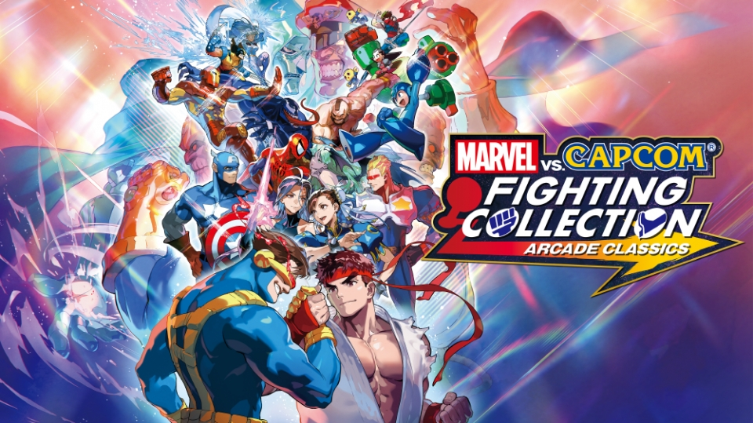

 | (2) 입장 인트로 화면
 |  | # 컨텐츠에 첫 입장 시에 영상으로 간단한 컨텐츠의 규칙을 설명하는 화면
 |  |  | ## 영상 대신 콘티를 3초 간격으로 4장 보여준다.
 |  |  |  | ### 콘티 구성 : 경기의 아나운서가 가운데 등장 --> 아나운서가 꾸벅 인사하는 그림 --> 아나운서가 주먹으로 때리기/발차기/점프해서 차기의 상성을 그림으로 보여준다. --> 설명을 끝내고 경기 시작을 외치는 아나운서의 모습
 |  | # 입장 인트로 화면에 입장한 적이 있으면 패스되고, 다음 화면으로 넘어간다.

 | (3) 캐릭터 선택 화면

큰 초상화
선택한 펫의 정보가 출력
- 선택한 펫의 이름
- 최대 2줄 정도의 펫의 배경 스토리

주먹 아이콘
주먹 대미지 수치(☆의 개수로 표시)
발차기 아이콘
발차기 대미지 수치(☆의 개수로 표시)
점프해서 날라차기 아이콘
날라차기의 대미지 수치(☆의 개수로 표시)

스킬 아이콘
스킬에 대한 설명

작은
초상화
작은
초상화
작은
초상화
작은
초상화
작은
초상화
작은
초상화
작은
초상화
펫 선택 결정 버튼

 |  | # 작은 초상화
 |  |  | ## 작은 초상화는 화면 하단에 가로로 정렬
 |  |  | ## 작은 초상화에 마우스 오버하면, 마우스 오버 효과
 |  |  | ## 클릭하면 작은 초상화가 선택됨
 |  |  |  | ### 선택된 초상화의 펫의 정보가 나머지 영역들에 출력된다.
 |  | # 펫 선택 결정 버튼
 |  |  | ## 선택된 펫으로 결정하는 버튼
 |  |  | ## 펫을 선택하기 전에는 비활성화
 |  |  | ## 펫을 선택하면 활성화
 |  |  | ## 해당 버튼을 누르면 다음 화면으로 넘어간다.

 | (4) 대전 상대 선택 화면

나의 펫의 큰 초상화
(화면 절반을 가득 채운다.)
상대의 큰 초상화
(화면 절반을 가득 채운다.)

VS

 |  | # 나의 적이 표시되는 화면
 |  |  | ## 흔한 격투 게임에서의 화면 구성
 |  | # 적은 펫 중에서 랜덤으로 선택된다.

 | (5) 게임 화면
HP 게이지
HP 게이지
VS
펫 이름
펫 이름
오른쪽을 보고 전투 자세를 잡고 있는
펫 (꽉찬 화면으로 보여진다.)
주먹 아이콘
주먹 대미지 수치(☆의 개수로 표시)
발차기 아이콘
발차기 대미지 수치(☆의 개수로 표시)
점프해서 날라차기 아이콘
날라차기의 대미지 수치(☆의 개수로 표시)
왼쪽을 보고 전투 자세를 잡고 있는
펫 (꽉찬 화면으로 보여진다.)
주먹 아이콘
주먹 대미지 수치(☆의 개수로 표시)
발차기 아이콘
발차기 대미지 수치(☆의 개수로 표시)
점프해서 날라차기 아이콘
날라차기의 대미지 수치(☆의 개수로 표시)

 |  | # 왼쪽 영역은 내가 선택한 펫에 대한 것들이 표시된다.

 |  | # 오른쪽 영역은 나와 싸우는 펫에 대한 것들이 표시된다.

 |  | # HP 게이지
 |  |  | ## 펫의 남은 HP가 보인다.
 |  |  | ## 0이 되면 승리/패배 화면으로 넘어간다.
 |  |  |  | ## 0이 되면 펫이 쓰러지는 애니메이션이 나오고, 2초 후에 승리/패배 화면으로 넘어간다.

 |  | # 주먹, 발차기, 날라기 아이콘
 |  |  | ## 버튼이다.
 |  |  | ## 사용자는 왼쪽의 버튼을 누를 수 있다.
 |  |  | ## 마우스 커서 오버하면 오버한 UI 효과가 나온다.
 |  |  | ## 버튼을 누르면 하나가 선택된다.
 |  |  | ## 버튼을 선택하면, 화면 왼쪽 하단 쪽에 크게 '공격 선택 완료!' 라고 이미지 텍스트가 출력된다.

 |  | # 컨텐츠 룰
 |  |  | ## 사용자가 왼쪽의 주먹, 발차기, 날라차기 버튼 중 하나를 선택한다.

 |  |  | ## 오른쪽 대전 상대는 시스템이다.
 |  |  |  | ### 1~5초 사이의 랜덤 시간으로 주먹, 발차기, 날라차기 버튼을 랜덤으로 선택하게 된다.
 |  |  |  |  | #### 선택하게 되면 3개의 버튼이 선택한 것을 알려주기 위해 동시에 번쩍인다. (무엇을 선택했는지는 안보여진다.)
 |  |  |  |  | #### 그리고 선택이 완료되면 비활성화 된다.
 |  |  |  |  | #### 버튼을 선택 되면, 화면 왼쪽 하단 쪽에 크게 '공격 선택 완료!' 라고 이미지 텍스트가 출력된다.

 |  |  | ## 사용자와 시스템이 모두 버튼을 선택하면, 양쪽 펫들이 가운데로 이동한 후에 서로를 바라보면서 애니메이션을 각각 재생한다.
 |  |  |  | ### 양쪽이 누르는 버튼에 맞는 애니메이션 or 스킬이 발동되면 스킬 애니메이션이 나온다.
 |  |  |  |  | #### 애니메이션 구조
 |  |  |  |  |  | ##### 각 펫은 아래와 같은 애니메이션을 가진다. 각 동작에 해당하는 애니메이션이 나온다.
 |  |  |  |  |  |  | ##### 주먹 : 주먹으로 치는 애니메이션 5종 랜덤 재생
 |  |  |  |  |  |  | ##### 발차기 : 발로 차는 애니메이션 5종 랜덤 재생
 |  |  |  |  |  |  | ##### 날라차기 : 날아서 발로 차는 애니메이션 5종 랜덤 재생
 |  |  |  |  |  |  | ##### 스킬 : 눈이 번쩍이면서 기를 모으는 애니메이션 5종 랜덤 재생

 |  |  | ## 애니메이션 재생 후에, 결과에 따라 진 쪽이 대미지를 받는다.
 |  |  |  | ### 주먹-->가위, 발차기-->바위, 날라차기-->보의 가위, 바위, 보, 룰로 승부를 나눈다.
 |  |  |  | ### 각 펫마다 설정된 주먹으로 승리 시 대미지, 발차기로 승리 시 대미지, 날라차기로 승리 시 대미지만큼 상대의 HP가 깎인다.
 |  |  |  |  | #### 각각 승리한 공격에 따라 대미지가 달라진다. (예 : 주먹 대미지가 3이면, 주먹을 선택해서 이기면 적에게 3의 대미지를 준다.)
 |  |  |  | ### 테스트 버전으로 모든 펫은 모든 공격이 동일한 1의 대미지를 준다.

 |  |  | ## HP
 |  |  |  | ### 펫마다 설정된 HP가 있다.
 |  |  |  |  | ### 테스트 버전으로 모든 펫은 10의 hp를 가진다.
 |  |  |  | ### HP가 0이 되면 패배하게 된다.
 |  |  |  | ### 상대의 HP를 0으로 만들면 승리하게 된다.
 |  |  |  |  | #### HP가 0이 되면, 화면 가운데 '경기 종료'라는 이미지 텍스트가 연출과 함께 크게 출력된다.
 |  |  |  |  | #### 그 상태로 2.5초 후에 다음 화면으로 넘어간다.

 |  | # 스킬 설명
 |  |  | ## 펫마다 고유의 스킬을 가지고 있다.
 |  |  | ## 공격 버튼을 누르고 서로 공격 시에 스킬이 정해진 조건과 확률에 따라 발동된다.
 |  |  |  | ### 정해진 조건과 확률이 만족하지 않으면 스킬은 발동하지 않는다.
 |  |  | ## 스킬이 발동되면, 선택한 버튼의 동작은 무시되고, 스킬이 발동된다.
 |  |  | ## 스킬이 발동되면 1초간 멈추고, 그 동안 빠르게 스킬이 발동된 펫의 얼굴이 클로즈 업 됐다 복구된다.
 |  |  |  | ## 양쪽이 모두 스킬이 발동되면, 왼쪽 펫 --> 오른쪽 펫 순으로 스킬 발동 모습이 보여진다.
 |  |  |  | ## 테스트 버전으로 모든 펫이 공격 시에 50% 확률로 대미지가 2배로 들어가는 스킬을 가진다.

 | (6) 승리 화면

'승리' 이미지 텍스트
(큰 폰트)

웃으면서 승리 포즈를 취하고 있는 펫 이미지
(큰 사이즈 이미지)

 |  | # 펫이 승리한 것을 알려주는 화면.
 |  | # 아무 곳이나 누르면 (4) 다음 대전 상대 선택 화면으로 넘어간다.
 |  |  | ## 다음 펫이 랜덤으로 선택되고 대전 상대가 된다.
 |  |  |  | ### 이전에 대전한 펫을 제외하고 선택된다.
 |  |  | ## 더 이상 대전 상대가 없으면, (8) 최종 클리어 화면으로 넘어간다.

 |  | (7) 패배 화면

'패배' 이미지 텍스트
(큰 폰트)

울면서 승리 포즈를 취하고 있는 펫 이미지
(큰 사이즈 이미지)

 |  |  | # 펫이 패배한 것을 알려주는 화면.
 |  |  | # 화면 아무데나 누르면 (1) 컨텐츠 입장화면으로 넘어간다.

